orario_lavoro
Calcolo orario lavoro
Retr. oraria 17,50
Straordinario (oltre le 36 ore) 19,00
 | entrata | uscita | entrata | uscita | totale
Lunedì | 9:20:00 | 13:00:00 | 14:00:00 | 18:00:00 | 7:40:00
Martedì | 8:00:00 | 14:00:00 |  |  | 6:00:00
Mercoledì | 9:10:00 | 13:00:00 | 14:00:00 | 18:10:00 | 8:00:00
Giovedì | 8:50:00 | 13:10:00 | 14:00:00 | 17:50:00 | 8:10:00
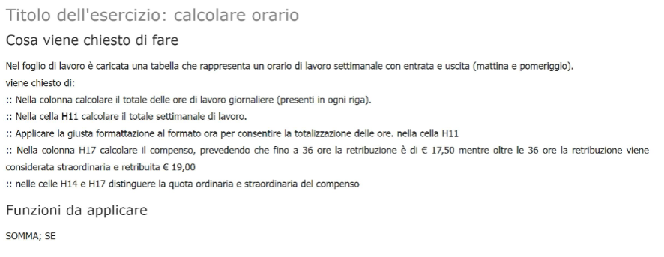
Venerdì | 9:10:00 | 13:05:00 | 14:00:00 | 18:05:00 | 8:00:00
Sabato | 9:30:00 | 13:00:00 |  |  | 3:30:00
Domenica |  |  |  |  | 0:00:00

 |  |  |  | totale ore | 40:50:00

 |  |  | Retrib. Oraria | € 17.50 | 630.00 €
 |  |  | Retr. Straordinario | € 19.00 | 85.50 €

 |  |  |  | totale | 715.50 €

